List1
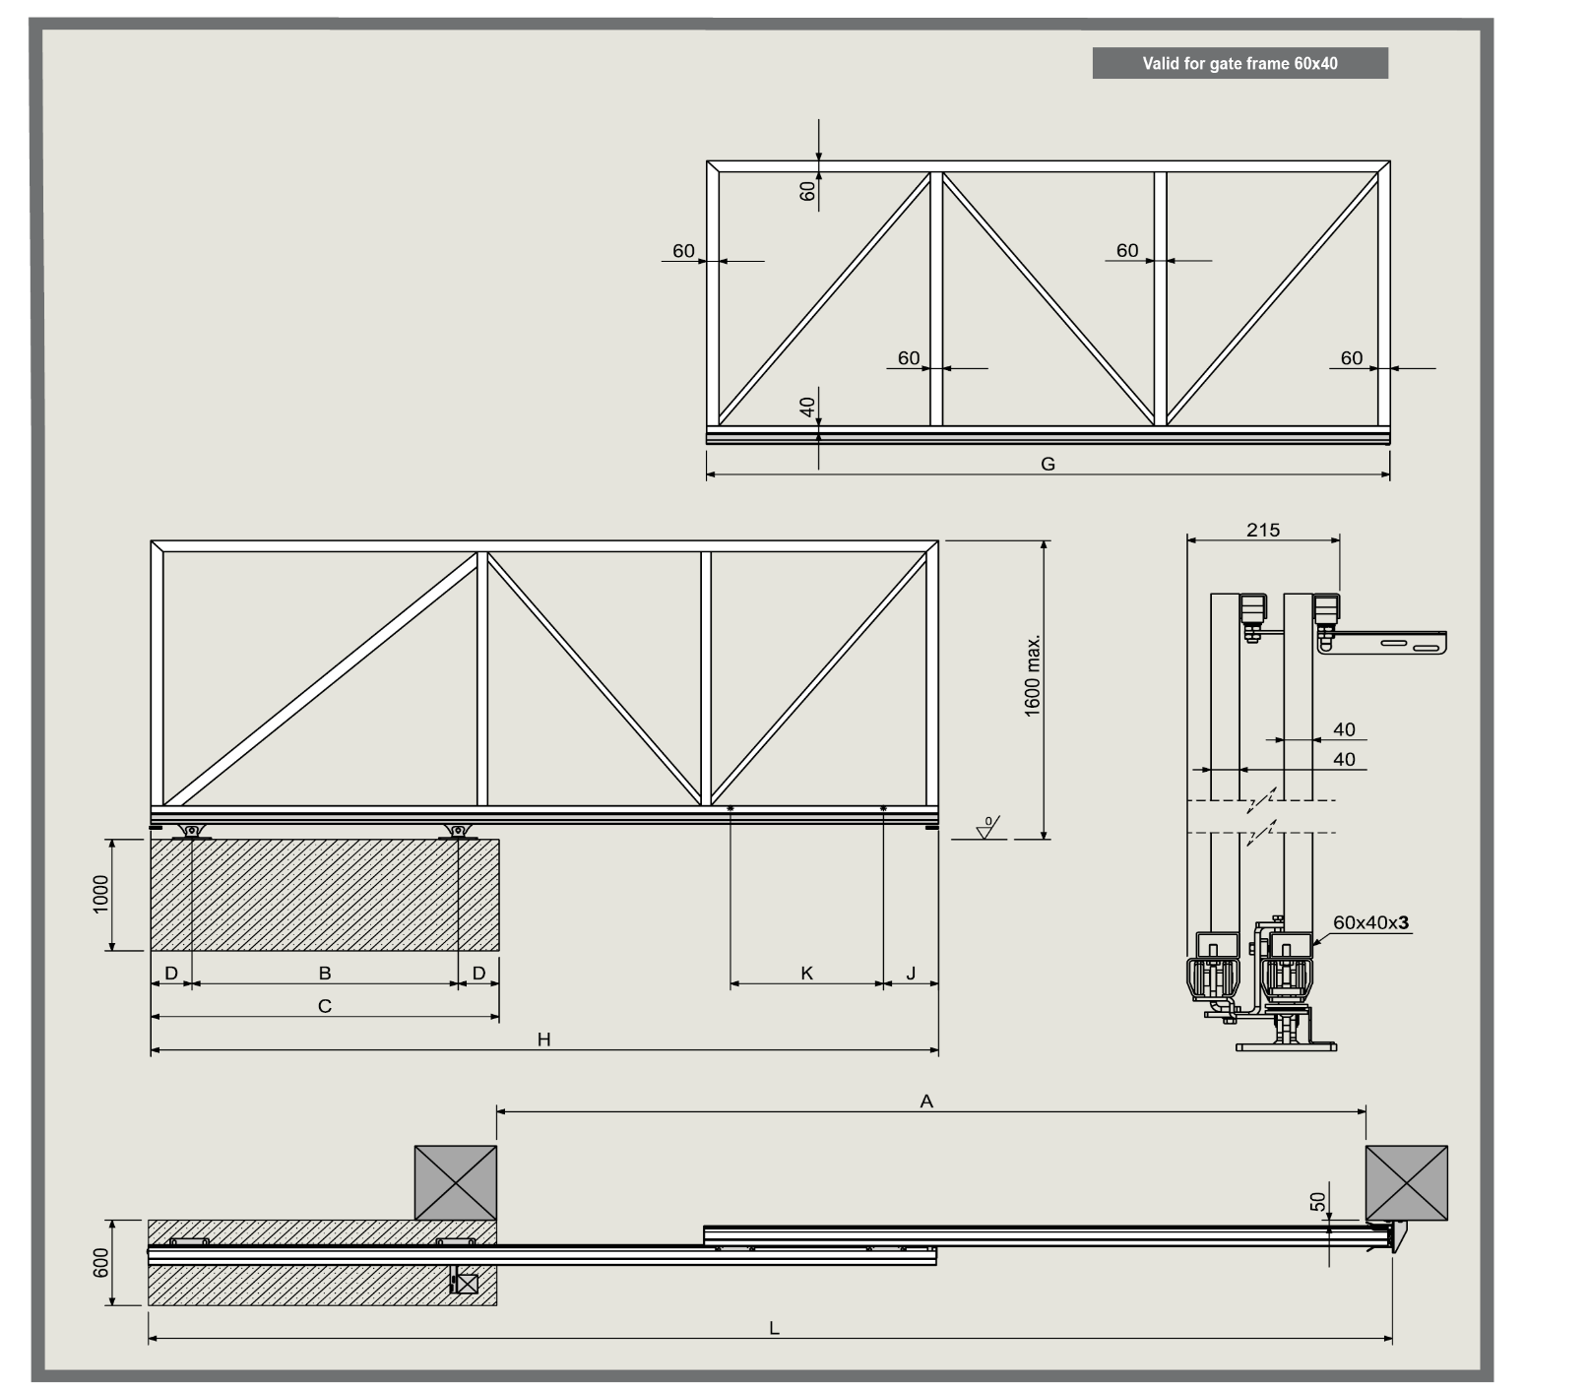
FOLLOW ME 4.25
A průjezní šířka (zde zadejte) | 3600
prostor pro otevření brány | 3430
B rozteč mezi osami vozíků | 1100
C délka základu pro vozíky | 1500
D rozteč mezi osou vozíku a hranou základu | 200
G délka druhého křídla | 2865
H délka prvního (hlavního křídla) | 3330
J rozteč mezi osou držáku a hrany prvního křídla | 270
K rozteč mezi osami držáků | 565
L celková délka obou křídel ve stavu zavřeno | 5200

